進度回報_Samuel
第一階段-表格巡檢 |  |  |  |  |  | 第二階段-數據報表分析 |  |  |  |  |  | 第三階段-管理報表分析
代號 | 執行工項打卡表格名稱 | 提供日 | 完成日 | 上線日 | Portal 比對結果 | 代號 | 工程部數據分析報表名稱 | 完成日 | 上線日 | 待注意事項 | Portal 比對結果 | 代號 | 工程部管理報表名稱 | 完成日 | 上線日 | Portal 比對結果
#1 | 飯店-客房例行性維護簽到表-自行 | 2025.11.07 | 2025.11.17 | 2025/11/17提供 | 已上線，Portal 同步資料 5 筆，功能正常 | ※1.1 | 飯店數據累計-每年維護 | 2026.05.08 | 2026.05.11 |  | 已上線，Portal 整合 5 項來源資料，功能正常 | ★1.1 | 飯店-本月客房保養表 |  |  | 已上線，飯店週期保養資料 67 筆，報表功能正常
 | 飯店-例行性設備維護簽到表-委外+自行 | 2025.10.31 | 2026.03.01 | 2026/04/09提供 | 已上線，Portal 同步資料 67 筆，功能正常 | ※1.2 | 飯店數據累計-每季維護 |  |  |  | 已上線，Portal 整合 5 項來源資料，功能正常 | ★1.2 | 飯店-年度空調保養表 |  |  | 已上線，飯店週期保養資料 67 筆，報表功能正常
 |  |  |  |  |  | ※1.3 | 飯店數據累計-每月維護 |  |  |  | 已上線，Portal 整合 5 項來源資料，功能正常 | ★1.3 | 飯店-年度公區保養表 |  |  | 已上線，飯店週期保養資料 67 筆，報表功能正常
 | 商場-例行性設備維護簽到表-委外+自行 | 2025.10.31 | 2026.04.01 | 2026/04/09提供 | 已上線，Portal 同步資料 15 筆，功能正常 | ※1.1 | 商場及全棟數據累計-每年維護 | 2026.05.08 | 2026.05.11 |  | Portal 已有部分資料（例行維護共 90 筆），商場巡檢/屋頂巡檢 待User 資料齊備後，驗證系統的正確性 | ★1.1 | 商場-年度空調保養表 |  |  | 已上線，商場週期保養資料 15 筆，報表功能正常
 |  |  |  |  |  | ※1.2 | 商場及全棟數據累計-每季維護 |  |  |  | Portal 已有部分資料（例行維護共 90 筆），商場巡檢/屋頂巡檢 待User 資料齊備後，驗證系統的正確性 | ★1.2 | 商場-年度公區保養表 |  |  | 已上線，商場週期保養資料 15 筆，報表功能正常
 | 全棟-例行性設備維護簽到表-委外+自行 | 2025.10.31 | 2026.04.24 | 2026/04/24提供 | 已上線，Portal 同步資料 75 筆，功能正常 | ※1.3 | 商場及全棟數據累計-每月維護 |  |  |  | Portal 已有部分資料（例行維護共 90 筆），商場巡檢/屋頂巡檢 待User 資料齊備後，驗證系統的正確性 | ★1.3 | 全棟-年度全棟設備保養表 |  |  | 已上線，全棟設備維護資料 75 筆，報表功能正常
#2 | 飯店-每日巡檢簽到表 | 2025.10.22 | 2025.11.05 | 2025/11/7提供 | 已上線，Portal 同步資料 78 筆，功能正常 | ※2.1 | 飯店巡檢異常報告 | 2026.05.08 | 2026.05.11 |  | 已上線，Portal 同步資料 78 筆，功能正常
 | 商場-每日巡檢簽到表 | 2025.10.22 | 2025.11.05 | 2025/11/7提供 | 待User 資料齊備後，驗證系統的正確性 | ※2.2 | 商場巡檢異常報告 |  |  |  | 待User 資料齊備後，驗證系統的正確性
 | 全棟-每日巡檢簽到表 | 2025.10.22 | 2025.11.05 | 2025/11/7提供 | 部分樓層已有資料 (B4F 35筆)；B1F、B2F、RF 待User 資料齊備後，驗證系統的正確性 | ※2.3 | 設備巡檢每月數值記錄表 |  |  |  | 待User 資料齊備後，驗證系統的正確性
 | 保全-每日巡檢簽到表 | 2025.10.22 | 2025.11.10 | 2025/11/10提供 | 已上線，Portal 同步資料 260 批次，功能正常 | ※2.4 | 保全巡檢異常報告 | 2026.04.30 | 2026.04.30 | 不含在工務管理 | 已上線，Portal 同步資料 3,314 筆，功能正常
 | 飯店-客房保養表 | 2026-01-01 | 2026-01-01 | 2026/1/21提供 | 已上線，Portal 同步資料 213 筆，功能正常 | ※2.5 | 客房保養巡檢報表 | 2026.04.30 | 2026.04.30 | 英仕需補程式抛轉報修單 | 已上線，Portal 同步資料 213 筆，功能正常
#3 | 每日數值登錄表(抄水電錶) | 2025.10.22 | 2026/1/16測試 | 2026/1/16提供/ 04/09梓豐提議希望仍使用紙本，於4/13系統修改為打卡記錄時間就好 | 待User 資料齊備後，驗證系統的正確性 | ※3 | 每月水電抄錶記錄 | 2026/1/16測試 |  | 英仕需確認全棟巡檢項目有無打卡記錄 | 待User 資料齊備後，驗證系統的正確性
#4 | 飯店-每日報修系統 | 2025.07.15 | 2025.07.30 | 2025/8/6初版上線，因搭配二階段報表整合表單逐一優化 | 已上線，Portal 同步資料 166 筆，功能正常 | ※4.1~.2 | 飯店-報修數據報表->報修件數/報修率/結案率/維修天數/ | 2026.04.30 | 2026.05.13 | 公式核對完成 工務助理需key in 費用金額 報修扣款是否可設計費公式? | 已上線，Portal 同步資料 166 筆，功能正常
 | 新增功能:報修新增驗收動作 | 2026.03.01 | 2026.03.04 | 2026/3/4提供 |  | ※4.3 | 飯店-報修數據報表->報修類型 |  |  |  | 已上線，Portal 同步資料 166 筆，功能正常
 | 新增功能:驗收動作搭配系統自動寄發MAIL通知 | 2026.03.01 | 2026.03.04 | 2026/3/4提供 |  | ※4.4 | 飯店-報修數據報表->每月客房報修表 |  |  |  | 已上線，客房報修 is_room_case 欄位已實作，功能正常
 | 商場-每日報修系統 | 2026.04.08 | 2026.04.08 | 2026/04/08提供並切換，因搭配二階段報表整合表單逐一優化 | 已上線，Portal 同步資料 2,496 筆，功能正常 | ※4.1~.3 | 商場-報修數據報表->報修件數/報修率/結案率/維修天數/報修類型 |  |  |  | 已上線，Portal 同步資料 2,496 筆，功能正常
#5 | 個人工作專項-理字級用 | 2025.10.22

 | 滙整報表名稱 |  | 完成日 | 上線日 |  |  |  |  |  |  |  |  | 滙整報表名稱 |  | 完成日 | 上線日
 | 個人工作日誌#1~#5滙整 |  |  |  |  |  |  |  |  |  |  | ★ | 工項類別分析-日.月.人 |  |  | 已上線，Portal 整合 luqun+dazhi+IHG 共 2,875 筆，功能正常
 | 每日巡檢異常表
 |  |  |  |  |  | 工務手機巡檢畫面
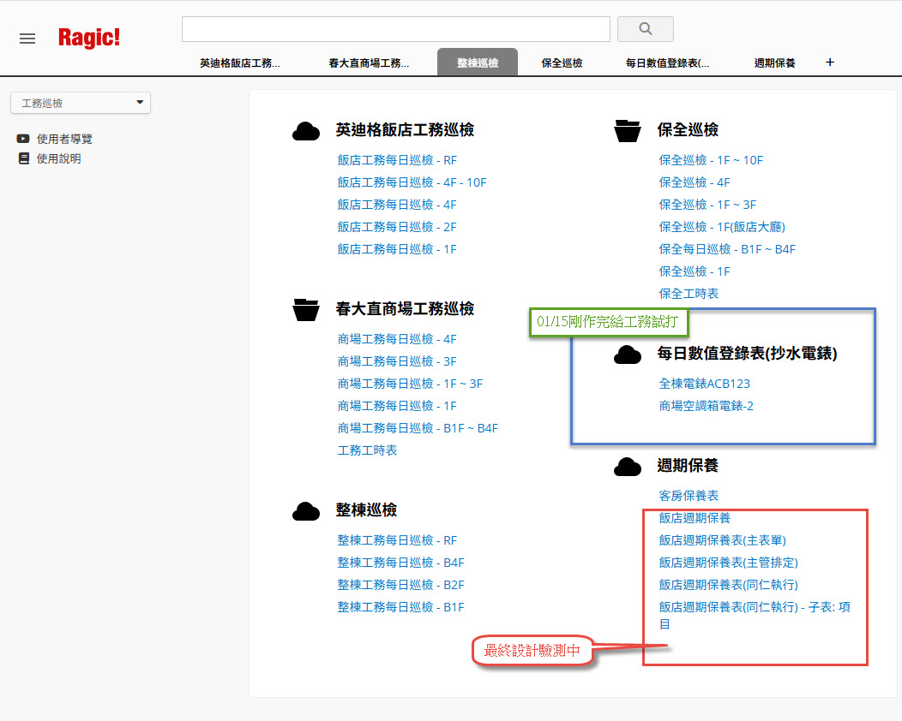
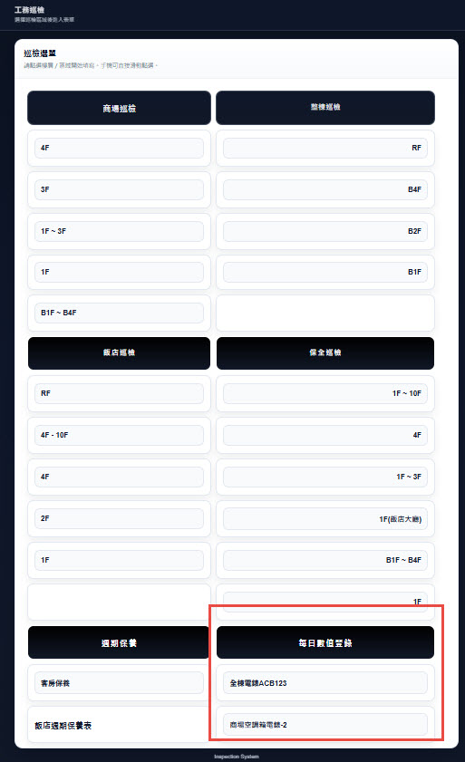

 | 2026/03月重要工作項目 | 搭配單位 | 工作開始 | 工作結束 | 進度
03月實際預估工作狀況 | 1.日曜副店辦公座位調整和電腦準備 | 日曜管理 | 2026-03-02 | 2026-03-06 | 已完成
 | 2.日曜行銷單位各檔期簡訊篩選與發送 | 日曜行銷 | 2026-03-05 | 2026-03-06 | 已完成 | 客房保養巡檢畫面

 | 3.日曜NG鞋活動支援 | 日曜行銷 | 2026-03-05 | 2026-03-05 | 已完成
 | 4.日曜02月各檔期報表結算 | 日曜行銷營業 | 2026-03-03 | 2026-03-13 | 已完成
 | 5.日曜Ragic線上簽核關卡異動(新增副店簽允流程) | 日曜全體 | 2026-03-02 | 2026-03-13 | 已完成
 | 6.日曜德安線上簽核關卡異動(新增副店簽允流程) | 日曜全體 |  | 2026-03-13 | 驗收中
 | 7.資訊10F倉庫整理(先移財務貨架待層板施工完畢再行整理 | 日曜管理 | 2026-03-17 | 2026-03-26 | 已完成
 | 8.春大直台北數位和宏誌串接系統驗收 | Alan |  |  | 進行中
 | 9.日曜NG鞋檔期結束(撤POS清點資產復歸倉庫) |  | 2026-03-27 |  | 已完成
待進行 | 1.飯店商場各巡檢表因欄位眾多無法統一整合報表須精簡及設計 | 擇日跟工務討論
臨時異常急件工作 | 1.日曜電信業者系統調整日曜無法與春大直伺服器連線 | 日曜財務 | 2026-03-11 | 2026-03-16 | 已完成
 | 2.日曜電信業者系統調整日曜無法與總公司伺服器連線 |  | 2026-03-11 | 2026-03-16 | 已完成
 | 3.財務告知2025/11月因疏忽有電子發票未上傳須報備補上傳申請 |  | 2026-03-10 | 2026/3/18(去年發票已不須再上傳) | 已完成
 | 4.行銷設計提需因主管交辦須協助春大直另思考雙邊資料權限互通 | 日曜行銷 | 2026-03-14 | 2026-03-16 | 已完成
 | 5.英仕辦公電腦汰舊，新機更換資料轉移 |  | 2026-03-14 |  | 進行中
 | 6.春大直戶外餐車POS系統日期不穩問題犛清 | 春大直財務 | 2026-03-17 |  | 已完成
 | 7.因應日曜副店報到德安請假系統流程須異動重設 | 日曜人資 | 2026-03-02 |  | 已完成

 | 2026/02月重要工作項目 | 搭配單位 | 活動開始 | 工作結束 | 進度
02月實際預估工作狀況 | 1.日曜春節年度紅利活動系統規劃與設定 | 日曜行銷 | 2026-02-03 | 2026-02-23 | 已完成
 | 2.日曜6F美妝特賣檔期POS安裝與定位 | 日曜營業 | 2026-02-06 | 2026-02-22 | 已完成
 | 3.日曜服務台春節各贈品兌換及加價購系統設定 | 日曜行銷 | 2026-02-03 |  | 已完成
 | 4.日曜行銷單位各檔期簡訊篩選與發送 | 日曜行銷 | 2026-02-06 |  | 已完成
 | 5.日曜01月各檔期報表結算 | 日曜行銷營業 | 2026-02-01 |  | 已完成
 | 6.日曜6F辦公座位異動 | 日曜管理事 | 2026-02-11 |  | 已完成
 | 7.日曜NG鞋專櫃POS定位 | 日曜營業 | 2026-02-23 |  | 已完成
 | 8.資訊10F倉庫整理(各設備裝箱及分類 |  | 2026-02-10
 | 9.春大直工務辦公室與春大直辦公室座位調整 | ALAN 統籌 |  | 擇日現場確認
 | 10.春大直戶外餐車營運弱電線路檢測 | ALAN 統籌 |  | 擇日現場確認
 | 11.設計商場-例行性設備維護簽到表
 | 12.設計工務水電鈔表線上表單(專櫃水電錶)
 | 13.春大直德安各線上簽核系統流程調整異動 | 蔡協林副權限調整 | 2026-02-04 |  | 測試中
 | 14.春大直Ragic簽核系統流程調整異動 | 蔡協林副權限調整 | 2026-02-04 |  | 已完成

 | 2026/01月重要工作項目 | 搭配單位 | 活動開始 | 工作結束
01月實際預估工作狀況 | 1.春大直與宏誌系統串接討論及測試 | 春大直全體 | 驗測中
 | 聯合國泰信用卡機連動/待財務核對帳目 | 春大直財務 | 驗測中
 | 2.春大直電子發票MIG4.1上傳測試中 | 春大直財務 | 驗測中 | 預計01/31無誤結束
 | 3.春大直會員系統註冊連動 | 台北數位 | 驗測中
 | 4.日曜1/16星潮美妝快閃專櫃進駐 | 日曜營業 |  | 2026/01/15已完成
 | 5.日曜1/23全民運動月檔期POS安裝與定位 | 日曜營業 | (1/23開打) | 工作中
 | 6.公司問卷系統設計與調整(日曜) | 全體 |  | 準備中預計01/19提供同仁考核使用
 | 7.部門問卷系統設計與調整(日曜)
 | 8.公司問卷系統設計與調整(春大直)
 | 9.部門問卷系統設計與調整(春大直)
 | 10.工務巡檢系統-設計完成每月水電鈔錶記錄 |  |  | 2026/01/16開放工務驗測
 | 11.其它例行性工作 | 見RAGIC報修單
 | 12.各部門考核問卷數據總表提供 | 營業/行銷/客服 |  | 01/15全數提供完畢
 | 13.春大直戶外餐車營運弱電線路檢測 | ALAN 統籌 |  | 01/22本週現場確認
 | 13.資訊年終績效評核自評文件 |  |  | 預計01/23該週先行繳交
 | 14.資訊年終績效KPO數據文件提供 |  |  | 預計01/30左右完成

 | 2025/12月重要工作項目 | 搭配單位 | 活動開始 | 工作結束 | 進度
大型待辦工作狀況 | 1.日曜年度紅利活動系統規劃與設定 | 日曜行銷 | 2026-01-01 | 2026-01-01 | 進行中
 | 2.日曜6F戶外山海濟檔期POS安裝與定位 | 日曜營業 | 2025-12-23 | 2025-12-26 | 已完成
 | 3.日曜服務台各贈品兌換及加價購系統設定 | 日曜行銷 | 2026-01-01 | 2026-01-01 | 進行中
 | 4.日曜行銷單位各檔期簡訊篩選與發送 | 日曜行銷 | 2025-12-25 | 2025-12-26
 | 5.日曜年度盤點 | 日曜財務 | 2025-12-19 | 2025-12-24 | 已完成
 | 6.春大直與宏誌系統串接討論及測試 | 春大直全體 | 進行中
 | 7.春大直系統合約建檔業種代號樓層編號位置編號 | 春大直營業
 | 8.春大直第三方電支相關系統上線測試及調整 | 宏誌
 | 9.春大直發票LOGO不一樣機型破版問題 | 宏誌 | 2026-12-12 | 2026-12-22
 | 10.春大直系統教育訓練 | 春大直全體 | 進行中 | 2025-12-31
 | 11.專櫃提出需產條碼由宏誌POS判讀 | 宏誌 | 開發中 | 開發中
 | 11.春大直宏誌系統網管防火牆設定及更新 | 宏誌/台北數位 | 進行中 | 進行中 | 進行中
 | 12.春大直POS教育訓練提前定位與測試 | 宏誌/台北數位 | 2025-12-22 | 2025-12-29 | 進行中
 | 13.春大直MIG4.1電子發票主機準備 | 宏誌 | 2025-12-22 | 2025-12-31 | 進行中
 | 14.春大直POS系統更新與換裝 | 宏誌/春大直全體 | 2025-12-31 | 2025-12-31 | 待進行

